Start
 |  |  | V2.5.4

 | Sprache

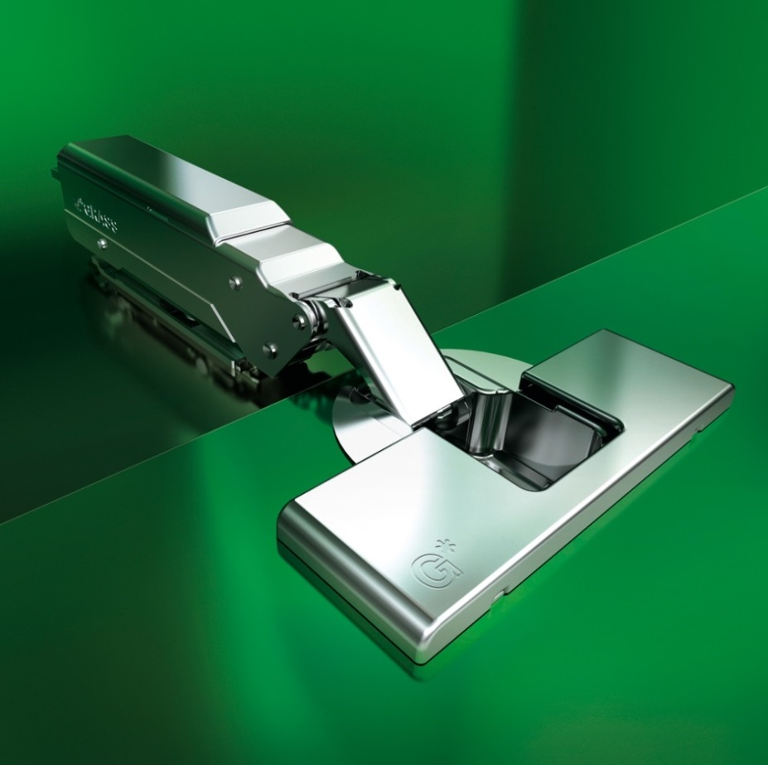
 |  | Standardscharnier

 |  | Winkelscharnier

 |  | Alu-/Glas- & Spiegelscharnier

 |  | Spezialscharnier


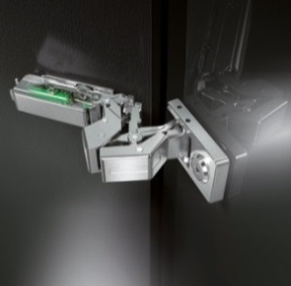
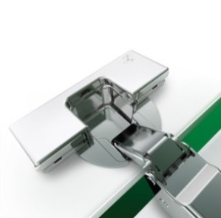
 |  | Konfigurator

 |  | Scharnieranzahlberechnung

Änderungen, Fehler und Irrtümer vorbehalten. Die Nutzung des Konfigurators erfolgt auf eigenes Risiko.
Haftungsansprüche gegenüber Grass GmbH & Co. KG sind ausgeschlossen. Es handelt sich um unverbindliche Empfehlungen.
± 5° Keile und Zubehör sind nicht berücksichtigt.

Mindestfuge für Türen mit angefasten Kanten (R=1 mm) bei Werkseinstellung.
Scharniermaße und Fugenberechnung bei Werkseinstellung.

Wir empfehlen einen Probeanschlag. Bei Fragen oder Unklarheiten kontaktieren Sie bitte unsere Fachleute.

✓erscheint als Kennzeichnung für eine Auswahl, die zu einer Produktempfehlung führt.
Texte in roter Farbe weisen auf Einstellungen hin, die verändert werden sollten, um eine Produktempfehlung zu erhalten.

Standard
 |  |  |  |  |  |  |  |  |  |  |  |  |  |  |  |  |  |  |  |  |  | zurück
Standardscharnier Tiomos 110°

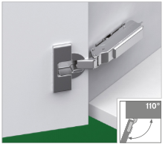
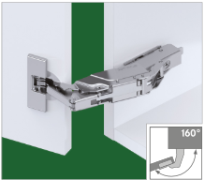
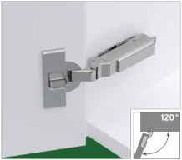
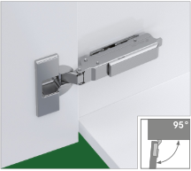
1 | 1 | 1 | 1 | 1 | 1 |  | 1 | 1 | 1 | 1 | 1 | 1 | 1 | 1 | 1 | 1 | 1 | 1 |  | 1 | 1 | 1 | 1 | 1 | 1
1 | 1 | 1 | 1 | 1 | 1 |  | 1 | 1 | 1 | 1 | 1 | 1 | 1 | 1 | 1 | 1 | 1 | 1 |  | 1 | 1 | 1 | 1 | 1 | 1
1 | 1 | 1 | 1 | 1 | 1 |  | 1 | 1 | 1 | 1 | 1 | 1 | 1 | 1 | 1 | 1 | 1 | 1 |  | 1 | 1 | 1 | 1 | 1 | 1
1 | 1 | 1 | 1 | 1 | 1 |  | 1 | 1 | 1 | 1 | 1 | 1 | 1 | 1 | 1 | 1 | 1 | 1 |  | 1 | 1 | 1 | 1 | 1 | 1
1 | 1 | 1 | 1 | 1 | 1 |  | 1 | 1 | 1 | 1 | 1 | 1 | 1 | 1 | 1 | 1 | 1 | 1 |  | 1 | 1 | 1 | 1 | 1 | 1
1 | 1 | 1 | 1 | 1 | 1 |  | 1 | 1 | 1 | 1 | 1 | 1 | 1 | 1 | 1 | 1 | 1 | 1 |  | 1 | 1 | 1 | 1 | 1 | 1
Tiomos 110 |  |  |  |  |  |  | Tiomos 160 |  |  |  |  |  | Tiomos 120 |  |  |  |  |  |  | Tiomos 95

Türauflage |  |  |  |  |  |  |  |  |  |  |  | Topfabstand |  |  | Bohrbild |  |  |  |  | Möglichkeiten

1.5
1.0

-1.0

Scharniertyp |  |  |  |  |  |  |  |  |  | Scharnierbefestigung

Standardscharnier Tiomos 110° |  |  |  |  |  |  |  |  |  |  |  |  |  |  |  |  |  |  |  |  |  |  | Bestellnummer
Tiomos Click-On Scharniere |  |  |  |  |  |  | Tiomos Scharnier TT Click-on |  |  |  |  |  |  |  | 110°, M-BB, K19, Dübel, ni |  |  |  |  |  |  | F046 | 138 | 191
Tiomos Click-On Scharniere |  |  |  |  |  |  | Tiomos Scharnier TT Click-on |  |  |  |  |  |  |  | 110°, M-BB, K9.5, Dübel, ni |  |  |  |  |  |  | F046 | 138 | 190
Tiomos Click-On Scharniere |  |  |  |  |  |  | Tiomos Scharnier TT Click-on |  |  |  |  |  |  |  | 110°, M-BB, K00, Dübel, ni |  |  |  |  |  |  | F046 | 138 | 188

Montageplatte

Montageplattentyp |  |  |  |  |  |  |  |  |  |  | Befestigung

37/32 |  |  |  |  |  |  |  |  |  |  |  |  |  |  |  |  |  |  |  | Höhe |  |  | Bestellnummer
Tiomos Montageplatten |  |  |  |  |  | Eco Kreuz Mtg-Platte |  |  |  |  |  |  | H 00, ni /37 |  |  |  |  |  | 0.0 |  |  | F058 | 139 | 721
Tiomos Montageplatten |  |  |  |  |  | 1D Kreuz Mtg-Platte |  |  |  |  |  |  | H 00, ni /37 |  |  |  |  |  | 0.0 |  |  | F058 | 139 | 746
Tiomos Montageplatten |  |  |  |  |  | 1D Kreuz Mtg-Platte |  |  |  |  |  |  | H 9,5, ni /37 |  |  |  |  |  | 9.5 |  |  | F058 | 139 | 888
Tiomos Montageplatten |  |  |  |  |  | 1D Kreuz Mtg-Platte |  |  |  |  |  |  | H 19, ni /37 |  |  |  |  |  | 19.0 |  |  | F058 | 139 | 894

Winkel
Winkelscharnier 110° |  |  |  |  |  |  |  |  |  |  |  |  |  |  | Winkelscharnier 120°

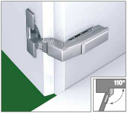
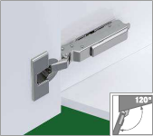
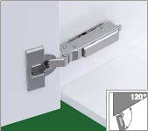
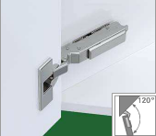
1 | 1 | 1 | 1 | 1 | 1 | Tiomos 110/90A |  | Schnellauswahl |  |  |  |  |  |  | 1 | 1 | 1 | 1 | 1 | 1 | 1 | 1 | 1 | 1 | 1 | 1 | 1 | 1 | 1 | 1 | 1 | 1
1 | 1 | 1 | 1 | 1 | 1 |  |  |  |  |  |  |  |  |  | 1 | 1 | 1 | 1 | 1 | 1 | 1 | 1 | 1 | 1 | 1 | 1 | 1 | 1 | 1 | 1 | 1 | 1
1 | 1 | 1 | 1 | 1 | 1 |  |  |  |  |  |  |  |  |  | 1 | 1 | 1 | 1 | 1 | 1 | 1 | 1 | 1 | 1 | 1 | 1 | 1 | 1 | 1 | 1 | 1 | 1
1 | 1 | 1 | 1 | 1 | 1 |  |  |  |  |  |  |  |  |  | 1 | 1 | 1 | 1 | 1 | 1 | 1 | 1 | 1 | 1 | 1 | 1 | 1 | 1 | 1 | 1 | 1 | 1
1 | 1 | 1 | 1 | 1 | 1 |  |  |  |  |  |  |  |  |  | 1 | 1 | 1 | 1 | 1 | 1 | 1 | 1 | 1 | 1 | 1 | 1 | 1 | 1 | 1 | 1 | 1 | 1
1 | 1 | 1 | 1 | 1 | 1 |  |  |  |  |  |  |  |  |  | 1 | 1 | 1 | 1 | 1 | 1 | 1 | 1 | 1 | 1 | 1 | 1 | 1 | 1 | 1 | 1 | 1 | 1
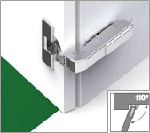
1 | 1 | 1 | 1 | 1 | 1 | Tiomos 110/90E |  |  |  |  |  |  |  |  | Tiomos 120/-15A |  |  |  |  |  | Tiomos 120/-30A |  |  |  |  |  | Tiomos 120/-45A
1 | 1 | 1 | 1 | 1 | 1
1 | 1 | 1 | 1 | 1 | 1
1 | 1 | 1 | 1 | 1 | 1
1 | 1 | 1 | 1 | 1 | 1 |  | Scharnier |  |  |  |  | zurück
1 | 1 | 1 | 1 | 1 | 1
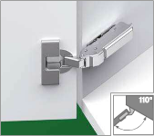
1 | 1 | 1 | 1 | 1 | 1 | Tiomos 110/30A
1 | 1 | 1 | 1 | 1 | 1
1 | 1 | 1 | 1 | 1 | 1 |  | Türfuge |  |  | Bohrabstand (X) |  |  |  |  |  | Topfabstand |  |  |  |  |  | Korpusstärke |  |  |  |  |  | Bohrbild
1 | 1 | 1 | 1 | 1 | 1
1 | 1 | 1 | 1 | 1 | 1 |  | --- |  |  | Kreuzmontageplatte
1 | 1 | 1 | 1 | 1 | 1 |  | 18.0
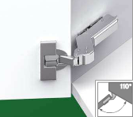
1 | 1 | 1 | 1 | 1 | 1 | Tiomos 110/30E |  |  |  | 30.0
1 | 1 | 1 | 1 | 1 | 1
1 | 1 | 1 | 1 | 1 | 1
1 | 1 | 1 | 1 | 1 | 1 |  | 17.0
1 | 1 | 1 | 1 | 1 | 1
1 | 1 | 1 | 1 | 1 | 1 |  | Scharniertyp |  |  |  |  |  |  | Scharnierbefestigung |  |  |  |  |  |  |  | Türstärke |  |  |  |  |  | Mindestspalt
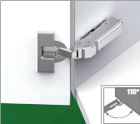
1 | 1 | 1 | 1 | 1 | 1 | Tiomos 110/37A
1 | 1 | 1 | 1 | 1 | 1 |  |  |  |  |  |  |  |  |  |  |  |  |  |  |  |  | 21,0 mm |  |  |  |  |  | 1 mm
1 | 1 | 1 | 1 | 1 | 1
1 | 1 | 1 | 1 | 1 | 1 |  | Tiomos 110/90A |  |  |  |  |  |  |  |  |  |  |  |  |  |  |  |  |  |  |  |  |  |  | Bestellnummer
1 | 1 | 1 | 1 | 1 | 1 |  | Tiomos Click-On Scharniere |  |  |  | Tiomos Scharnier TS Click-on |  |  |  |  |  |  |  | 110/90°, M-BB, aufl. ni |  |  |  |  |  |  |  |  |  | F028 | 138 | 109
1 | 1 | 1 | 1 | 1 | 1
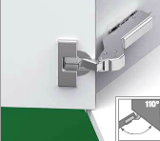
1 | 1 | 1 | 1 | 1 | 1 | Tiomos 110/37E
1 | 1 | 1 | 1 | 1 | 1
1 | 1 | 1 | 1 | 1 | 1
1 | 1 | 1 | 1 | 1 | 1 |  | Montageplatte
1 | 1 | 1 | 1 | 1 | 1
1 | 1 | 1 | 1 | 1 | 1
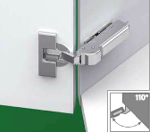
1 | 1 | 1 | 1 | 1 | 1 | Tiomos 110/45A | Montageplattentyp |  |  |  |  |  |  |  |  | Befestigung
1 | 1 | 1 | 1 | 1 | 1
1 | 1 | 1 | 1 | 1 | 1 |  |  |  |  |  |  | o
1 | 1 | 1 | 1 | 1 | 1 |  |  |  |  |  | o |  | o
1 | 1 | 1 | 1 | 1 | 1 |  | 5 |  | Möglichkeiten |  |  | o
1 | 1 | 1 | 1 | 1 | 1 |  |  |  |  | 30 |  | |
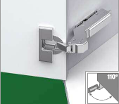
1 | 1 | 1 | 1 | 1 | 1 | Tiomos 110/45E | 37/32 |  |  |  |  |  |  |  |  |  |  |  |  |  |  |  |  |  |  | Höhe |  |  |  | Bestellnummer
1 | 1 | 1 | 1 | 1 | 1 |  | Tiomos Montageplatten |  |  | Eco Kreuz Mtg-Platte |  |  |  |  |  |  | H-02, ni /37 |  |  |  |  |  |  |  | -2.0 |  |  |  | F058 | 139 | 720
1 | 1 | 1 | 1 | 1 | 1
1 | 1 | 1 | 1 | 1 | 1
1 | 1 | 1 | 1 | 1 | 1
1 | 1 | 1 | 1 | 1 | 1
 |  |  |  |  |  |  | Achtung: Der Verstellbereich ist bei einer Montageplattenhöhe von -2,0 eingeschränkt!

AG
Alu-/Glas- & Spiegelscharnier |  |  |  |  |  |  |  |  |  |  |  |  |  |  |  |  |  |  |  |  |  |  | zurück

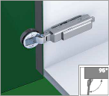
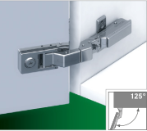
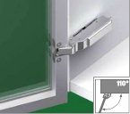
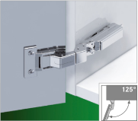
1 | 1 | 1 | 1 | 1 | 1 |  | 1 | 1 | 1 | 1 | 1 | 1 |  | 1 | 1 | 1 | 1 | 1 | 1 |  | 1 | 1 | 1 | 1 | 1 | 1
1 | 1 | 1 | 1 | 1 | 1 |  | 1 | 1 | 1 | 1 | 1 | 1 |  | 1 | 1 | 1 | 1 | 1 | 1 |  | 1 | 1 | 1 | 1 | 1 | 1
1 | 1 | 1 | 1 | 1 | 1 |  | 1 | 1 | 1 | 1 | 1 | 1 |  | 1 | 1 | 1 | 1 | 1 | 1 |  | 1 | 1 | 1 | 1 | 1 | 1
1 | 1 | 1 | 1 | 1 | 1 |  | 1 | 1 | 1 | 1 | 1 | 1 |  | 1 | 1 | 1 | 1 | 1 | 1 |  | 1 | 1 | 1 | 1 | 1 | 1
1 | 1 | 1 | 1 | 1 | 1 |  | 1 | 1 | 1 | 1 | 1 | 1 |  | 1 | 1 | 1 | 1 | 1 | 1 |  | 1 | 1 | 1 | 1 | 1 | 1
1 | 1 | 1 | 1 | 1 | 1 |  | 1 | 1 | 1 | 1 | 1 | 1 |  | 1 | 1 | 1 | 1 | 1 | 1 |  | 1 | 1 | 1 | 1 | 1 | 1
Tiomos 95 GL Mini |  |  |  |  |  |  | Tiomos Mirro |  |  |  |  |  |  | Tiomos 110 AL |  |  |  |  |  |  | Tiomos M0

Türauflage |  |  |  |  |  |  |  |  |  |  |  |  |  | Topfabstand |  |  |  |  |  |  | Bohrbild

11.5
9.0

7.0

Scharniertyp |  |  |  |  |  |  |  |  |  | Scharnierbefestigung |  |  |  |  |  |  |  |  |  |  | Möglichkeiten

Alu-/Glas- & Spiegelscharnier |  |  |  |  |  |  |  |  |  |  |  |  |  |  |  |  |  |  |  |  |  |  |  | Bestellnummer
Tiomos Click-On Scharniere |  |  |  |  |  |  | Tiomos Scharnier T Click-on |  |  |  |  |  |  |  | 95°, GL, K03, ni |  |  |  |  |  |  |  | F045 | 138 | 079

Montageplatte

Montageplattentyp |  |  |  |  |  |  |  |  |  |  | Befestigung

37/32 |  |  |  |  |  |  |  |  |  |  |  |  |  |  |  |  |  |  |  |  | Höhe |  |  | Bestellnummer
Tiomos Montageplatten |  |  |  |  |  | 1D Kreuz Mtg-Platte |  |  |  |  |  |  | H 06, ni /37 |  |  |  |  |  |  | 6.0 |  |  | F058 | 139 | 892

S
Spezialscharnier Tiomos 100 |  |  |  |  |  |  |  |  |  |  |  |  |  |  |  |  |  |  |  |  |  |  |  |  |  | zurück

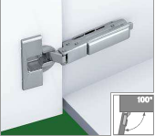
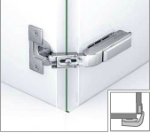
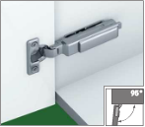
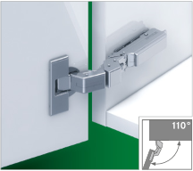
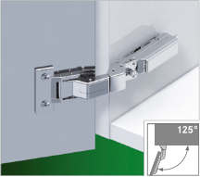
1 | 1 | 1 | 1 | 1 | 1 | 1 | 1 | 1 | 1 | 1 | 1 | 1 | 1 | 1 | 1 | 1 | 1 | 1 | 1 | 1 | 1 | 1 | 1 | 1 | 1 | 1 | 1 | 1 | 1
1 | 1 | 1 | 1 | 1 | 1 | 1 | 1 | 1 | 1 | 1 | 1 | 1 | 1 | 1 | 1 | 1 | 1 | 1 | 1 | 1 | 1 | 1 | 1 | 1 | 1 | 1 | 1 | 1 | 1
1 | 1 | 1 | 1 | 1 | 1 | 1 | 1 | 1 | 1 | 1 | 1 | 1 | 1 | 1 | 1 | 1 | 1 | 1 | 1 | 1 | 1 | 1 | 1 | 1 | 1 | 1 | 1 | 1 | 1
1 | 1 | 1 | 1 | 1 | 1 | 1 | 1 | 1 | 1 | 1 | 1 | 1 | 1 | 1 | 1 | 1 | 1 | 1 | 1 | 1 | 1 | 1 | 1 | 1 | 1 | 1 | 1 | 1 | 1
1 | 1 | 1 | 1 | 1 | 1 | 1 | 1 | 1 | 1 | 1 | 1 | 1 | 1 | 1 | 1 | 1 | 1 | 1 | 1 | 1 | 1 | 1 | 1 | 1 | 1 | 1 | 1 | 1 | 1
1 | 1 | 1 | 1 | 1 | 1 | 1 | 1 | 1 | 1 | 1 | 1 | 1 | 1 | 1 | 1 | 1 | 1 | 1 | 1 | 1 | 1 | 1 | 1 | 1 | 1 | 1 | 1 | 1 | 1
Tiomos 100 Kühlschrank Scharnier |  |  |  |  |  | Tiomos PCC Faltschrank Scharnier |  |  |  |  |  | Tiomos 95 Mini |  |  |  |  |  | Tiomos M9 |  |  |  |  |  | Tiomos M0

Türauflage |  |  |  |  |  |  |  |  |  |  |  |  |  |  |  | Topfabstand |  |  |  |  |  |  |  | Bohrbild
 |  |  |  |  |  |  | einl. |  |  | aufl.
5.0
3.0

2.0
 |  |  |  |  |  |  |  |  |  |  |  |  |  |  |  |  |  |  |  |  |  |  |  | Bitte ein Bohrbild auswählen
Scharniertyp |  |  |  |  |  |  |  |  |  |  | Scharnierbefestigung

Spezialscharnier Tiomos 100 |  |  |  |  |  |  |  |  |  |  |  |  |  |  |  |  |  |  |  |  |  |  |  |  |  |  | Bestellnummer
keine Lösungen |  |  |  |  |  |  |  | Bitte Auswahl ändern!

Montageplatte

Montageplattentyp |  |  |  |  |  |  |  |  |  |  |  | Befestigung

37/32 |  |  |  |  |  |  |  |  |  |  |  |  |  |  |  |  |  |  |  |  |  |  |  | Höhe |  |  | Bestellnummer
Tiomos Montageplatten |  |  |  |  |  |  | 1D Kreuz Mtg-Platte |  |  |  |  |  |  |  |  | H 14, ni /37 |  |  |  |  |  |  | 14.0 |  |  | F058 | 139 | 889

Konfig
 | Tiomos Konfigurator |  |  |  |  |  |  |  |  |  |  |  |  |  |  | zurück

 | Materialauswahl Tür |  |  |  | Winkel von Tür zur Seite |  |  | Tiomos 110° | 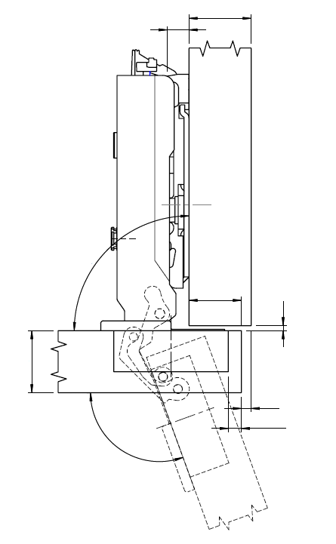 |  | 14,0 |  | 19 |  |  |  | Kröpfung : 0

 |  | Zypresse |  |  | Standard 90°

 |  |  |  |  |  |  |  |  |  |  |  |  |  |  | 1,0 | 1,5

 |  |  |  |  | Öffnungswinkel Scharnier

 |  |  |  |  | 110° |  |  |  |  |  | 90°
 |  |  |  |  |  |  |  |  |  |  |  |  | 6

 |  |  |  |  |  |  |  |  | 16

 |  |  |  |  |  |  |  |  |  |  |  |  |  |  | 0,6 | 1,0

 |  |  |  |  |  | * |  |  |  |  |  |  |  |  |  | 5
 | Türstärke |  | Korpusstärke |  |  | Türauflage |  |  |  |  |  | 110°

 |  | 16.0 mm | 19.0 mm |  |  | 6.0 mm

 |  |  |  |  |  |  | Maße in mm

 |  |  |  |  |  |  | Bohrbild |  |  |  | Scharnierbefestigung |  |  | Scharniertyp

 |  |  |  |  |  |  | 42/11 |  |  |  | Click-on Anschrauben |  |  | mit Soft-close
 |  |  | Topfabstand

 |  |  | 5 mm

 |  |  |  |  |  |  | Montageplattentyp |  |  |  |  |  | Montageplattenhöhe

 |  |  |  |  |  |  | Kreuzmontageplatte |  |  |  |  |  | 14,0

 |  |  |  |  |  |  | Befestigung

 |  |  |  |  |  |  | 37/32 |  |  |  | Zum Anschrauben

 |  |  |  |  |  |  | Fuge |  |  |  |  | Spalt

 |  |  |  |  |  |  | 0,6 | 1,0 |  |  |  |  | 1,0 | 1,5

 | Produktempfehlung
 |  |  |  |  |  |  |  |  |  |  |  |  |  |  | Bestellnummer
S | Tiomos Click-On Scharniere |  |  | Tiomos Scharnier TS Click-on |  |  |  |  |  | 110°, G-BB, K00, ni |  |  |  | F028 | 138 | 337
M | Tiomos Montageplatten |  |  | 1D Kreuz Mtg-Platte |  |  |  |  |  | H 14, ni /37 |  |  |  | F058 | 139 | 889

Notizen

